2021
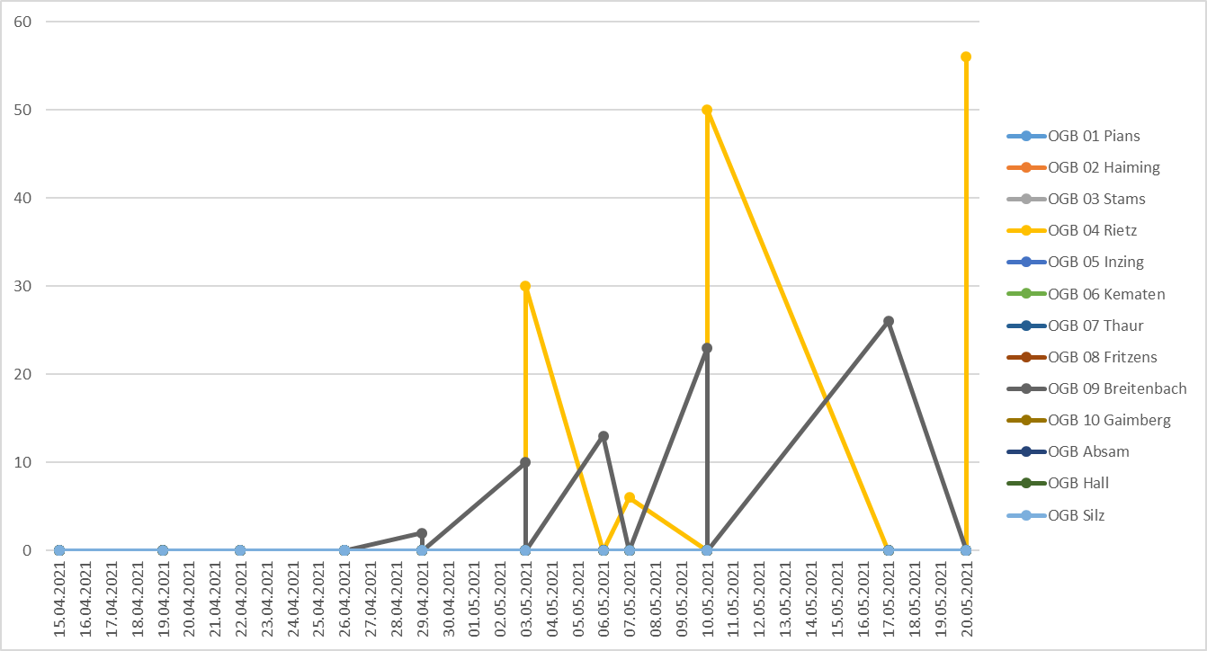

Datum | Station | Schaderreger | Fallenfang | OGB 01 Pians | OGB 02 Haiming | OGB 03 Stams | OGB 04 Rietz | OGB 05 Inzing | OGB 06 Kematen | OGB 07 Thaur | OGB 08 Fritzens | OGB 09 Breitenbach | OGB 10 Gaimberg | OGB Absam | OGB Hall | OGB Silz
44336 | OGB 09 Breitenbach | Pflaumensägewespe (Steinobst) | 0 |  |  |  |  |  |  |  |  | 0
44336 | OGB 04 Rietz | Pflaumensägewespe (Steinobst) | 56 |  |  |  | 56
44333 | OGB 09 Breitenbach | Pflaumensägewespe (Steinobst) | 26 |  |  |  |  |  |  |  |  | 26
44326 | OGB 09 Breitenbach | Pflaumensägewespe (Steinobst) | 23 |  |  |  |  |  |  |  |  | 23
44326 | OGB 04 Rietz | Pflaumensägewespe (Steinobst) | 50 |  |  |  | 50
44323 | OGB 04 Rietz | Pflaumensägewespe (Steinobst) | 6 |  |  |  | 6
44322 | OGB 09 Breitenbach | Pflaumensägewespe (Steinobst) | 13 |  |  |  |  |  |  |  |  | 13
44319 | OGB 09 Breitenbach | Pflaumensägewespe (Steinobst) | 10 |  |  |  |  |  |  |  |  | 10
44319 | OGB 04 Rietz | Pflaumensägewespe (Steinobst) | 30 |  |  |  | 30
44315 | OGB 09 Breitenbach | Pflaumensägewespe (Steinobst) | 2 |  |  |  |  |  |  |  |  | 2
44315 | OGB 10 Gaimberg | Pflaumensägewespe (Steinobst) | 0 |  |  |  |  |  |  |  |  |  | 0
44312 | OGB 09 Breitenbach | Pflaumensägewespe (Steinobst) | 0 |  |  |  |  |  |  |  |  | 0
44312 | OGB 04 Rietz | Pflaumensägewespe (Steinobst) | 0 |  |  |  | 0
44312 | OGB 10 Gaimberg | Pflaumensägewespe (Steinobst) | 0 |  |  |  |  |  |  |  |  |  | 0
44308 | OGB 09 Breitenbach | Pflaumensägewespe (Steinobst) | 0 |  |  |  |  |  |  |  |  | 0
44308 | OGB 10 Gaimberg | Pflaumensägewespe (Steinobst) | 0 |  |  |  |  |  |  |  |  |  | 0
44305 | OGB 09 Breitenbach | Pflaumensägewespe (Steinobst) | 0 |  |  |  |  |  |  |  |  | 0
44301 | OGB 09 Breitenbach | Pflaumensägewespe (Steinobst) | 0 |  |  |  |  |  |  |  |  | 0
44301 | OGB 10 Gaimberg | Pflaumensägewespe (Steinobst) | 0 |  |  |  |  |  |  |  |  |  | 0

2020
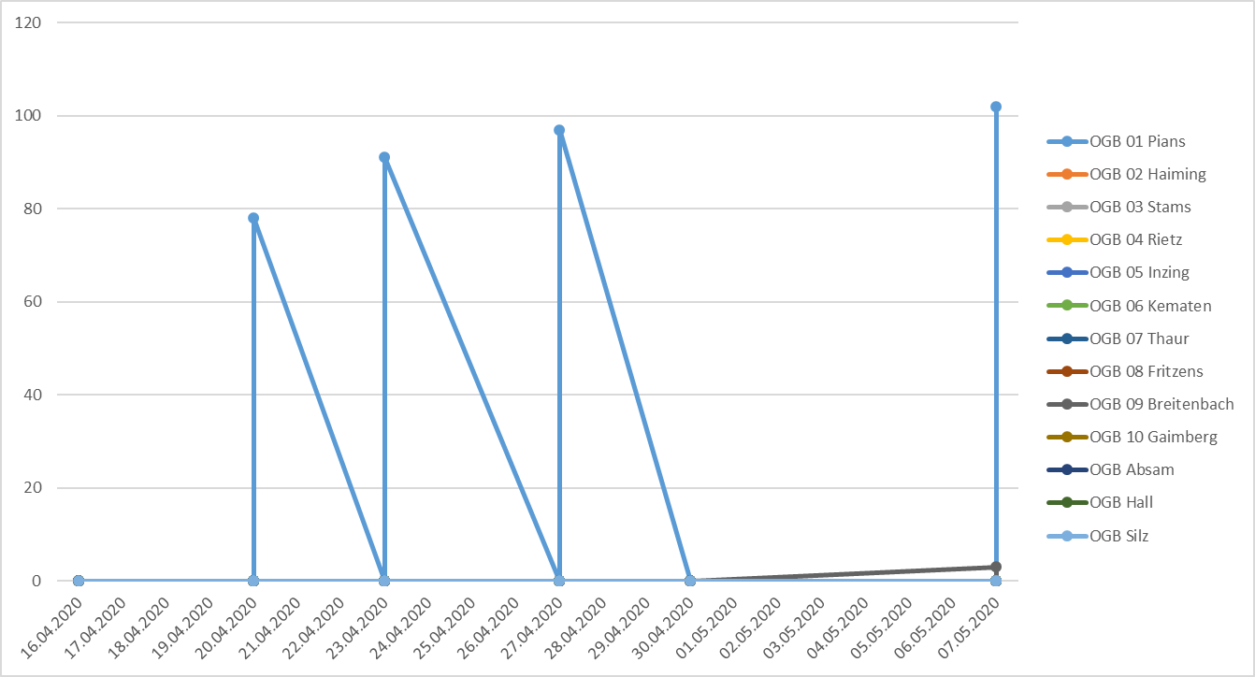

Datum | Station | Schaderreger | Fallenfang | OGB 01 Pians | OGB 02 Haiming | OGB 03 Stams | OGB 04 Rietz | OGB 05 Inzing | OGB 06 Kematen | OGB 07 Thaur | OGB 08 Fritzens | OGB 09 Breitenbach | OGB 10 Gaimberg | OGB Absam | OGB Hall | OGB Silz
43958 | OGB 09 Breitenbach | Pflaumensägewespe (Steinobst) | 3 |  |  |  |  |  |  |  |  | 3
43958 | OGB 01 Pians | Pflaumensägewespe (Steinobst) | 102 | 102
43951 | OGB 02 Haiming | Pflaumensägewespe (Steinobst) | 0 |  | 0
43948 | OGB 09 Breitenbach | Pflaumensägewespe (Steinobst) | 0 |  |  |  |  |  |  |  |  | 0
43948 | OGB 01 Pians | Pflaumensägewespe (Steinobst) | 97 | 97
43944 | OGB 09 Breitenbach | Pflaumensägewespe (Steinobst) | 0 |  |  |  |  |  |  |  |  | 0
43944 | OGB 01 Pians | Pflaumensägewespe (Steinobst) | 91 | 91
43941 | OGB 02 Haiming | Pflaumensägewespe (Steinobst) | 0 |  | 0
43941 | OGB 01 Pians | Pflaumensägewespe (Steinobst) | 78 | 78
43937 | OGB 02 Haiming | Pflaumensägewespe (Steinobst) | 0 |  | 0

Pflaumensägewespe 2019
 | OGB Breitenbach | OGB Haiming | OGB Rietz
2019-05-13 | 124 | 2 | 9
2019-05-09 | 124 | 2 | 2
2019-05-06 | 124 | 2 | 0
2019-05-03 | 121 | 1 | 0
2019-04-29 | 121 | 1 | 0
2019-04-25 | 115 | 1 | 0
2019-04-23 | 95 | 0 | 0
2019-04-18 | 0 | 0 | 0
Pflaumensägewespe 2019

Pflaumensägewespe 2018
 | OGB Haiming | OGB Breitenbach | OGB Stanz | OGB Rietz
2018-05-07 | 12 | 70 | 42 | 0
2018-05-03 | 12 | 66 | 42 | 0
2018-04-30 | 12 | 66 | 42 | 0
2018-04-27 | 10 | 52 | 5 | 0
2018-04-23 | 10 | 29 | 0 | 0
2018-04-21 | 0 | 4 | 0 | 0
2018-04-19 | 0 | 0 | 0 | 0
Pflaumensägewespe 2018

PflaumenSägewespe 2017
Pflaumen-Sägewespe 2017
 | Stanz | Rietz | Absam | Haiming | Breitenbach | Dölsach | #REF! | #REF!
13.04.2017 | 0 | 0 | 0 | 4 | 0 | 0 | 1 | 1
18.04.2017 | 0 | 0 | 0 | 4 | 0 | 0
20.04.2017 | 0 | 0 | 0 | 4 | 0 | 0
24.04.2017 | 0 | 0 | 0 | 5 | 0 | 0
27.04.2017 | 0 | 5 | 0 | 5 | 0 | 3
02.05.2017 | 0 | 5 | 0 | 5 | 0 | 5
04.05.2017 | 0 | 8 | 1 | 5 | 0 | 8
08.05.2017 | 0 | 10 | 0 | 5 | 0 | 8
11.05.2017 | 39 | 10 | 0 | 5 | 2 | 8
15.05.2017 | 39 | 10 | 0 | 5 | 2 | 8

Stanz | 0 | 0 | 0 | 0 | 0 | 0 | 0 | 0 | 39 | 39
Rietz | 0 | 0 | 0 | 0 | 5 | 5 | 8 | 10 | 10 | 10
Absam | 0 | 0 | 0 | 0 | 0 | 0 | 1 | 0 | 0 | 0
Haiming | 4 | 4 | 4 | 5 | 5 | 5 | 5 | 5 | 5 | 5
Breitenbach | 0 | 0 | 0 | 0 | 0 | 0 | 0 | 0 | 2 | 2
Dölsach | 0 | 0 | 0 | 0 | 3 | 5 | 8 | 8 | 8 | 8
Datum | 13.04.2017 | 18.04.2017 | 20.04.2017 | 24.04.2017 | 27.04.2017 | 02.05.2017 | 04.05.2017 | 08.05.2017 | 11.05.2017 | 15.05.2017

PflaumenSägewespe 2016
Pflaumen-Sägewespe 2016
 | Stanz | Rietz | Absam | Haiming | Breitenbach | Dölsach | #REF! | #REF!
13.04.2016 | 0 | 0 | 0 | 0 | 0 | 0 | 1 | 1
18.04.2016 | 20 | 22 | 0 | 3 | 0 | 0
21.04.2016 | 30 | 31 | 0 | 3 | 68 | 0
25.04.2016 | 35 | 35 | 0 | 3 | 314 | 0
28.04.2016 | 35 | 35 | 0 | 3 | 316 | 0
02.05.2016 | 35 | 35 | 0 | 3 | 316 | 0
08.05.2016 | 35 | 35 | 0 | 3 | 316 | 0

Stanz | 0 | 20 | 30 | 35 | 35 | 35 | 35
Rietz | 0 | 22 | 31 | 35 | 35 | 35 | 35
Absam | 0 | 0 | 0 | 0 | 0 | 0 | 0
Haiming | 0 | 3 | 3 | 3 | 3 | 3 | 3
Breitenbach | 0 | 0 | 68 | 314 | 316 | 316 | 316
Dölsach | 0 | 0 | 0 | 0 | 0 | 0 | 0
Datum | 13.04.2016 | 18.04.2016 | 21.04.2016 | 25.04.2016 | 28.04.2016 | 02.05.2016 | 08.05.2016

PflaumenSägewespe 2015
Pflaumen-Sägewespe 2015
 | Stanz | Rietz | Thaur | Haiming | Breitenbach | Dölsach | #REF! | #REF!
16.04.2015 | 0 | 0 | 0 | 0 | 0 | 0 | 1 | 1
18.04.2015 | 0 | 0 | 0 | 0 | 0 | 65
20.04.2015 | 0 | 0 | 0 | 0 | 0 | 95
23.04.2015 | 0 | 0 | 0 | 1 | 0 | 95
27.04.2015 | 0 | 0 | 0 | 11 | 0 | 95
29.04.2015 | 0 | 0 | 0 | 11 | 0 | 95
30.04.2015 | 0 | 0 | 0 | 17 | 0 | 95
04.05.2015 | 23 | 0 | 0 | 17 | 0 | 95

Stanz | 0 | 0 | 0 | 0 | 0 | 0 | 0 | 23
Rietz | 0 | 0 | 0 | 0 | 0 | 0 | 0 | 0
Thaur | 0 | 0 | 0 | 0 | 0 | 0 | 0 | 0
Haiming | 0 | 0 | 0 | 1 | 11 | 11 | 17 | 17
Breitenbach | 0 | 0 | 0 | 0 | 0 | 0 | 0 | 0
Dölsach | 0 | 65 | 95 | 95 | 95 | 95 | 95 | 95
Datum | 16.04.2015 | 18.04.2015 | 20.04.2015 | 23.04.2015 | 27.04.2015 | 29.04.2015 | 30.04.2015 | 04.05.2015

